商品信息
COCO Living Space｜相思木分格托盘首饰收纳盒
来源：COCO_Living_Space_Shopee全量审计_持续更新.xlsx｜工作表：高销量商品｜Excel第42行｜商品ID：29926653078

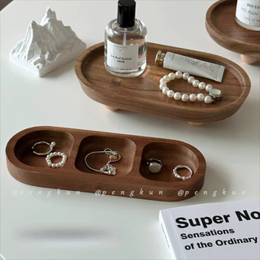
字段 | 内容 | 商品主图
序号 | 99
商品主图 | 见右侧嵌入主图
商品ID | 29926653078
商品中文名称 | 相思木分格托盘首饰收纳盒
商品标题 | Vintage Solid Wood Jewelry Tray Perfume Stand Scented Tray Entryway Key Organizer Tray Home Decor Item
Shopee链接 | https://shopee.com.my/Vintage-Solid-Wood-Jewelry-Tray-Perfume-Stand-Scented-Tray-Entryway-Key-Organizer-Tray-Home-Decor-Item-i.115498741.29926653078
近月销量显示 | 7 Sold/Month
近月销量下限 | 7
列表价格显示 | RM15.09
列表最低价(MYR) | 15.09
列表评分 | 4.9
累计总销量显示 | 2k+ Sold
累计总销量下限 | 2,000
是否精确 | FALSE
详情价格显示 | RM15.09
详情价(MYR) | 15.09
详情评分 | 4.9
评论覆盖 | 51
好评主题 | 51
差评/风险主题 | 51
图片来源URL | https://down-my.img.susercontent.com/file/sg-11134201-7rcev-m6ceo7ywt0twa4@resize_w320_nl.webp
1688链接 | https://detail.1688.com/offer/1054846474467.html?share_token=W30t7kC5lqXVBaGgOikFE5ROJ1DQCN76QZ9s0+XbG4muJZfxzWl9Dg%3D%3D&__share_id=a0d96a5d-7724-49c5-8595-2dfb9017ff0d&rpg-cnt=share.offerDetail&offerId=1054846474467&__zhi_token=xXo2byC640cav&spm=a262eq.8992535%2F20260803.5103953.0&forcePC=1785756535380
颜色/规格 | 两格 三格 四格
长宽高
重量(g)
单个成本 | 两格 ¥3.5 三格 ¥5.2 四格 ¥6.5
单个运费 | 3.50
国内段总价 | 两格 ¥7 三格 ¥8.7 四格 ¥10
国际头程
总成本估算
利润估算
预计毛利率估算
3个成本
3个运费
国内段总价2
国际头程2
总成本估算2
利润估算2
预计毛利率估算2
5个成本
5个运费
国内段总价3
国际头程3
总成本估算3
利润估算3
预计毛利率估算3
8个成本
8个运费
国内段总价4
国际头程4
总成本估算4
利润估算4
预计毛利率估算4

